Redis
2 vấn đề lưu ý để sử dụng cache
 | persistent: tính ổn định, phải đảm bảo server ko bị down, dữ liệu ko bị mất
 | consistent: đảm bảo data trong redis và sql giống nhau => cập nhật database phải cập nhật redis

Khi sao chép dữ liệu từ RAM xuống disk. Redis tạo ra một process con tương đương process gốc để xử lý => không đủ bộ nhớ => lỗi
 | vm.overcommit_memory = 0 có nghĩa là kernel sẽ kiểm tra xem có đủ bộ nhớ hay không trước khi cho phép yêu cầu cấp phát bộ nhớ.
 | Nếu không, yêu cầu sẽ thất bại do lỗi hết bộ nhớ. => sửa lại bằng 1

Redis là một cơ sở dữ liệu in-memory, và các hoạt động của nó liên quan chủ yếu đến bộ nhớ.
 | THP được thiết kế để tối ưu hóa việc quản lý bộ nhớ cho các ứng dụng sử dụng ổ cứng và thường không cần thiết cho Redis.
 | Khi Redis sử dụng bộ nhớ một cách hiệu quả, việc sử dụng THP có thể tạo ra thêm overhead không cần thiết. => nên tắt tính năng này

Mặc định redis seting maxclients kết nối đồng thời là 10000, nếu coder tốt thì khi mở kết nối xong sẽ gọi lệnh close (cả hệ thống lớn chắc ko đến 100 kết nối đồng thời).
 | Vẫn để phòng trường hợp quá connection khi bị miss code ở đoạn nào đó. Ta có thể tăng Maxclients lên.

Khi Redis đạt đến giới hạn bộ nhớ được chỉ định, nó sẽ báo cáo lỗi và kích hoạt các chính sách thu hồi để giải phóng bộ nhớ, thay vì làm hỏng hoặc làm cạn kiệt bộ nhớ hệ thống
 | set maxmemory
 | maxmemory-policy volatile-lru => nó sẽ Xóa các khóa ít được sử dụng gần đây nhất với trường hết hạn được đặt thành true.

https://viblo.asia/p/phan-5-cac-mo-hinh-redis-uu-va-nhuoc-diem-vyDZOR87Kwj

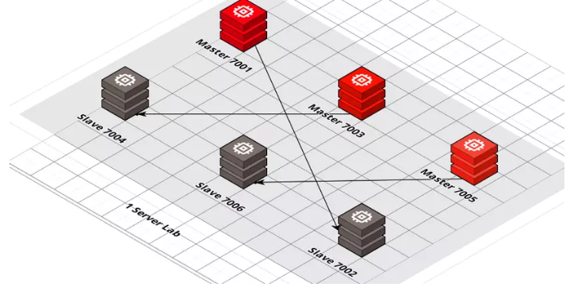
Mô hình cluster
 |  |  | Mô tả
 |  |  | 1 server chết > OK. Vẫn còn (33%_node2) + (33%_node3) + (33% Slave của server_1 đặt trên server 3) = Tổng 100% data
 |  |  | 2 server chết > FAIL . Không thể load đc 100% data mà chỉ có 66% có thể gọi ra đc.
 |  |  | 3 server chết > FAIL
 |  |  | 3 slave ta có thể đặt trên 3 server khác, trường hợp 3 master chết, ta vẫn có đủ 100% data sharding.

 |  |  | Lưu ý:
 |  |  | Chỉ support chạy trên db0 (không hỗ trợ multi db)

Các sự cố hay gặp khi sử dụng redis
 | Khi query data không tồn tại trong DB => không lưu giá trị vô cache => khi get data không có trong cache, có nhiều query tới DB
 |  | Trả về một biến để xác định data đó thực sự không có trong DB => lưu vô cache => để không query tới DB nữa
 |  | Set giá trị null vô cache với thời gian hết hạn ngắn

 | Key trong cache hết hạn và đồng thời có rất nhiều tìm kiếm trên key hết hạn => query xuống DB
 |  | Tạo một khóa mutex lock để đảm bảo có một request được query xuống DB và set vào redis, các request khác thì đợi rồi lấy từ redis
 |  | Sử dụng 1 con service or worker check kiểm tra thời gian hết hạn của key đó. khi gần hết hạn thì nó tự động query db và gán vào lại

 | Có nhiều key hết hạn cùng một lúc hoặc redis không hoạt động
 |  | Sử dụng redis cluster hoặc sentinel
 |  | Đặt thời gian hết hạn khác nhau, ví dụ thêm số ngẫu nhiên vào thời gian hết hạn

Kafka
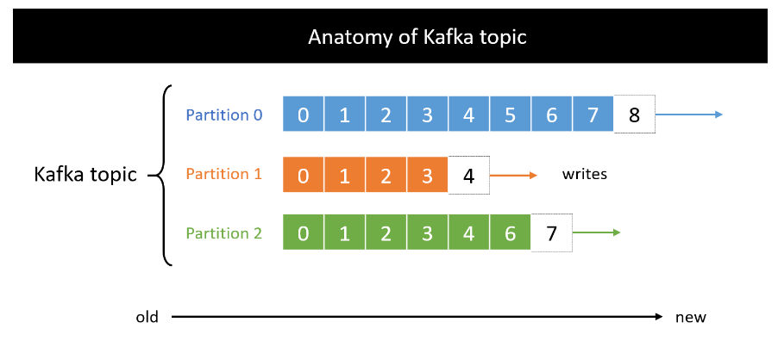
 |  |  | Topic được lưu trữ trên file, trên disk, và tất cả đều được lưu trữ trên server. Và server là một Kafka broker trong Kafka cluster.
 |  |  |  | Một message trong Kafka được xác định bởi 3 yếu tố: topic name, partition, offset
 |  |  |  | Message sau khi được consume không bị xóa ngay, default giữ lại trong 7 ngày - có thể config. Sau 7 ngày message bị xóa nhưng offset không reset mà tiếp tục tăng. Offset is never go back.
 |  |  |  | Data sau khi lưu vào partition là immutable - bất biến, không thể thay đổi. Không thể update, không thể swap sang offset khác.

 |  |  | Kafka cluster là nhiều server tập trung lại thành một cụm làm việc với nhau - multi-brokers (multi-servers). Broker bao gồm 3 nhiệm vụ:
 |  |  |  | Receive message từ Producer và ack.
 |  |  |  | Lưu message tại log file để đảm bảo an toàn, tránh trường hợp mất message.
 |  |  |  | Gửi message đến Consumer trong trường hợp được yêu cầu.

 |  |  | Khi connect đến bất kì broker nào trong mạng Kafka cluster, chúng ta sẽ connect tới toàn bộ mạng cluster đó. Không quan tâm cluster có bao nhiêu broker.

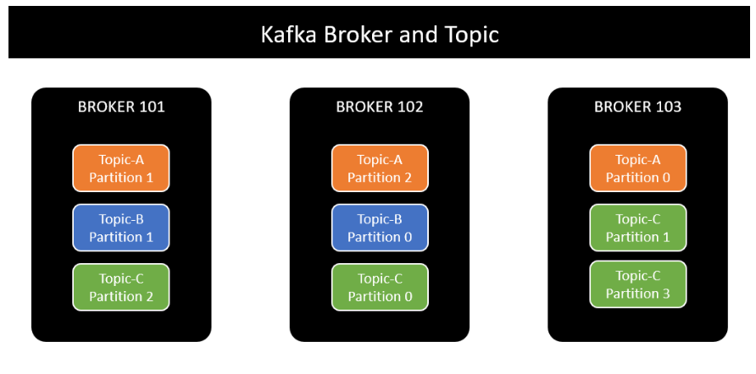
 |  |  | Kafka broker được định danh bằng ID, là số nguyên integer. Mỗi broker lưu trữ một vài partition, không lưu trữ tất cả partition của topic.

 |  |  | Kafka cluster sẽ phân tán các partition của cùng một topic ra nhiều broker nhất có thể.

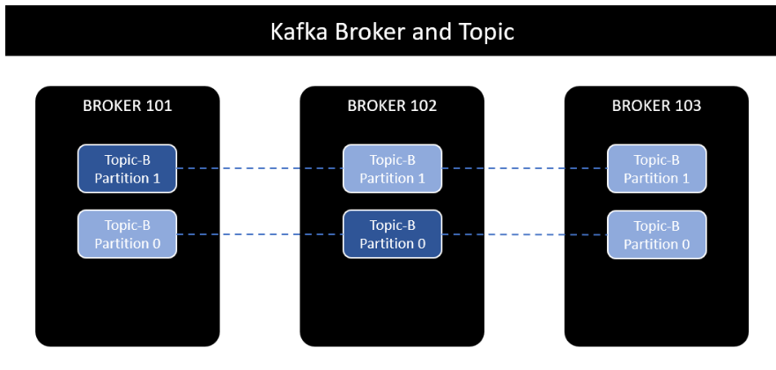
 |  |  | Tại một thời điểm, mỗi partition có duy nhất một replication leader.
 |  |  | Chỉ có thể read/write message từ replication leader.
 |  |  | Các replication còn lại được gọi là ISR, đồng bộ message từ replication leader.
 |  |  | Do vậy, mỗi partition có duy nhất một replication leader và một hoặc nhiều ISR - in-sync replica.

 |  |  | Producer là người gửi message đến Message broker. Cụ thể với Kafka, producer write data vào partition của topic.
 |  |  | Producer tự động biết nên write vào broker nào và partition nào. Trong trường hợp đang write data mà broker gặp sự cố, producer sẽ có cơ chế tự động retry cho đến khi thành công.

 |  |  | Trong trường hợp gửi message đến topic mà không chỉ định partition, producer sẽ gửi message đến broker theo cơ chế round-robin.
 |  |  |  | Message đầu tiên đi vào broker 101, message thứ hai đi vào broker 102, message tiếp theo đi vào broker 103... cứ như vậy, các message được write balance giữa các broker.

Producer có thể lựa chọn nhận ack từ Kafka để chắc chắn rằng message được gửi thành công:
 | acks=0: giống fire-and-forget, gửi message mà không chờ phản hồi. Do vậy có thể dẫn đến tình huống mất message.
 | acks=1: default setting. Lần này chắc chắn hơn, producer chờ cho tới khi nhận được phản hồi từ replication leader. Tuy nhiên chưa ngăn chặn hoàn toàn việc mất message. Replication leader write message thành công, báo lại cho producer, tuy nhiên broker có thể gặp sự cố với disk, không thể khôi phục data.
 | acks=all: lần này thì quá chắc chắn, đảm bảo không mất message. Producer sẽ nhận được phản hồi khi tất cả replication leader và IRS write data thành công.
 | Dễ dàng nhận thấy cái giá phải trả cho việc đảm bảo không mất message là performance.

Nếu muốn các message liên quan với nhau được gửi vào cùng partition và order theo thứ tự, cần define key cho mỗi message.
 | Default, Kafka sử dụng hash key partitioning để tìm partition cho message. Đảm bảo cùng key sẽ cùng partition.
 | Key có thể là bất kì loại dữ liệu nào: string, number...
 | Nếu key = null, message được gửi đến broker/partition theo cơ chế round-robin.
 | Nếu key != null, tất cả các message có cùng key sẽ đi vào cùng broker/partition.

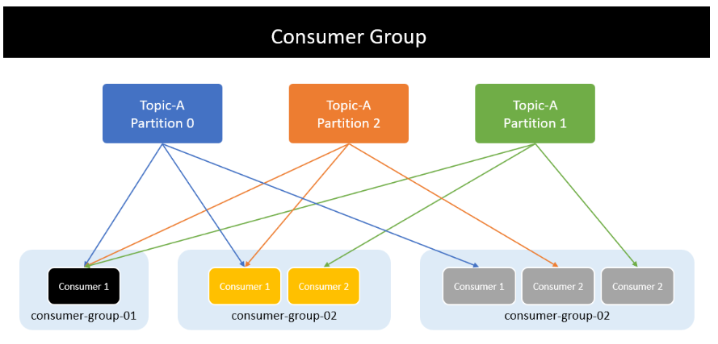
 |  |  | Consumer
 |  |  |  | Consumer đọc message từ topic, xác định bằng topic name.
 |  |  |  | Đồng thời, consumer biết nên đọc message từ broker nào. Trong trường hợp chưa read xong mà broker gặp sự cố, consumer cũng có cơ chế tự phục hồi.
 |  |  |  | Việc đọc message trong một partition diễn ra tuần tự để đảm bảo message ordering. Có nghĩa là consumer không thể đọc message offset=3 khi chưa đọc message offset=2.
 |  |  |  | Một consumer cũng có thể đọc message từ một hoặc nhiều hoặc tất cả partition trong một topic.

 |  |  | Consumer group
 |  |  |  | Consumer group read toàn bộ data của các partition và chia vào các consumer bên trong để xử lý
 |  |  |  | Mỗi consumer thuộc consumer group sẽ đọc toàn bộ data của một hoặc nhiều partition để đảm bảo message ordering. Không tồn tại nhiều consumer cùng đọc message từ một partition.

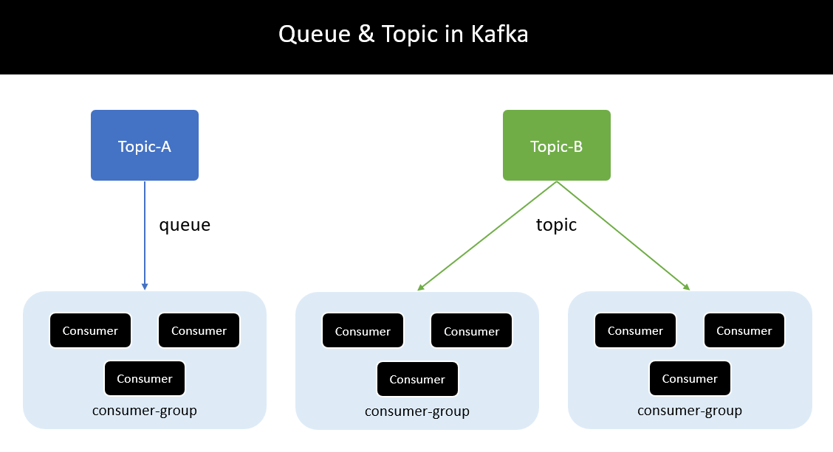
 |  |  | Nếu số lượng consumer trong consumer group lớn hơn số lượng partition thì những consumer dư thừa có trạng thái inactive - không nhận bất kì message nào từ topic.
 |  |  |  | Trong trường hợp một active consumer gặp vấn đề và không thể tiếp tục hoạt động, một trong những inactive consumer còn lại được đẩy lên thay thế và tiếp tục công việc ngay lập tức.
 |  |  |  | Nếu không có inactive consumer nào, message sẽ được route tới một active consumer bất kì khác.

 |  |  | Nếu một topic có duy nhất một consumer group, nó là point-to-point messaging - queue

 |  |  | Ngược lại nếu muốn implement hệ thống broadcast messaging - topic, hãy tạo ra nhiều consumer group subcribe trên cùng một topic.

 |  |  | Mỗi consumer group khác nhau có consumer offset khác nhau.
 |  |  |  | Trong trường hợp consumer gặp sự cố và khởi động lại sau đó hoặc một consumer khác thay thế, nó có thể tiếp tục từ message cuối cùng được xử lý. Tránh trường hợp đọc lại toàn bộ message từ đầu.

 |  |  | At most once
 |  |  |  | Consumer commit offset ngay khi nhận được message. Điều đó có nghĩa trong trường hợp đang xử lý message mà consumer gặp sự cố và transaction chưa được commit thì.. tạch. => Không thể consume lại message để xử lý.

At least once
 | Consumer commit offset sau khi xử lý xong message. Như vậy, nếu consumer gặp sự cố trong khi process message cũng không có vấn đề lớn. Consumer sau khi wake up sẽ consume và xử lý lại message đó.
 | Tuy nhiên nó dẫn đến vấn đề khác. Giả sử trong quá trình process cần gọi đến bên thứ 3 để xử lý. Bên thứ 3 xác nhận, trừ tiền trong tài khoản thành công. Đen đủi là hệ thống bên này gặp sự cố, phải consume lại message để xử lý, và tiếp tục gọi đến 3rd party để trừ tiền tiếp... toang.
 | Cần rất chú ý khi xử lý những case như trên. Cần đảm bảo quá trình process là idempotent, hoặc có cơ chế check choác các kiểu.
 |  | Idempotent là những xử lý có thể lặp lại nhiều lần mà không ảnh hưởng đến hệ thống. Ví dụ api GET là idempotent. POST thì không

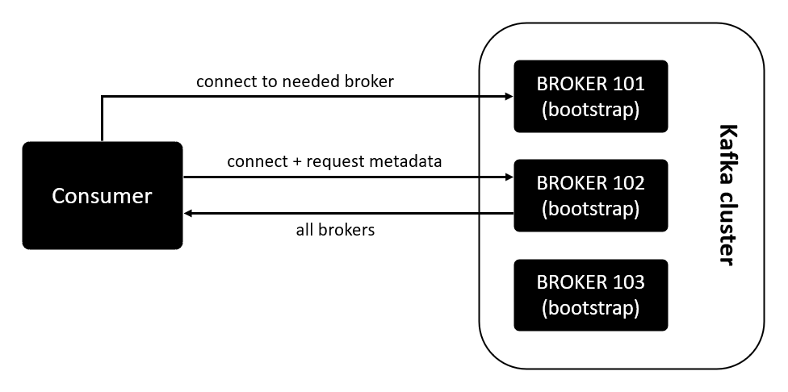
 |  |  | client connect đến Broker 102 và request metadata.
 |  |  | Broker 102 trả về thông tin metadata và danh sách toàn bộ các broker hiện có trong mạng Kafka cluster.
 |  |  | Sau khi có thông tin của toàn bộ broker và metadata, client sẽ quyết định connect tới broker nào để produce hoặc consume message.

